Table 1
ＦＯＲ ＲＥＮＴ

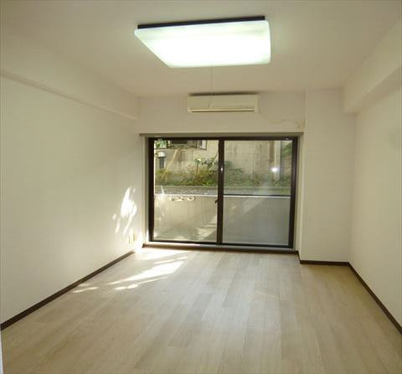
千歳船橋アムフラット |  |  |  | 102 | 号室 | 最寄駅 | 小 田 急 線
 |  |  |  |  |  |  | 千歳船橋 |  |  |  | 駅 | 徒歩 |  |  | 7 |  | 分
 |  |  |  |  |  | 賃貸条件 | 家 賃 |  |  |  |  | ¥47,000
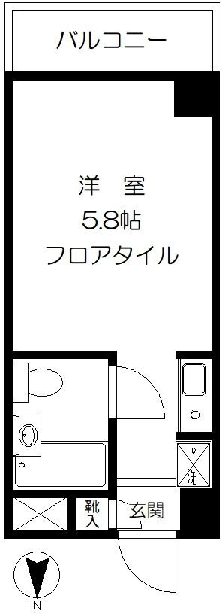
 |  |  |  |  |  |  | 管理費 |  |  |  |  | ¥5,000
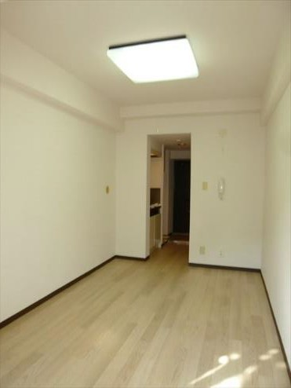
 |  |  |  |  |  | 所在地 | 東京都世田谷区桜丘2-7-16
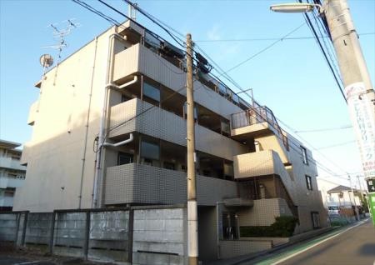
 |  |  |  |  |  | 建 物 | 専有面積 |  |  | 16.3 |  |  | ㎡
 |  |  |  |  |  |  | 構造・規模 |  |  | ＲＣ |  | 造 地上 |  |  | 4 |  | 階建
 |  |  |  |  |  |  | 竣 工 |  |  | 1990.12
 |  |  |  |  |  | 退 去 日 |  |  |  | 現空
 |  |  |  |  |  | 入 居 日 |  |  |  | 即入
 |  |  |  |  |  | 契 約 期 間 |  |  |  | 2年間(更新可)
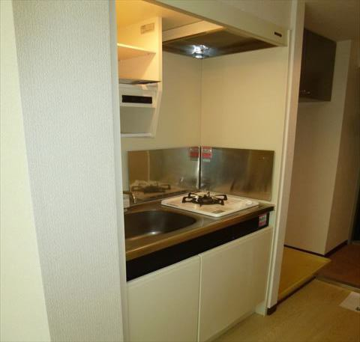
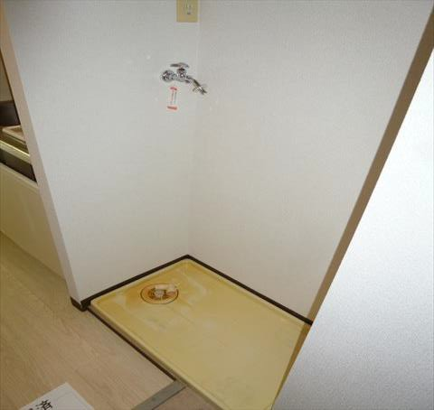
 |  |  |  |  |  | 設備 | エアコン
 |  |  |  |  |  |  | ガスキッチン
 |  |  | オートロック |  |  |  | 都市ガス給湯
 |  |  | インターネット |  |  | 備考 | 半年 |  | 以内の解約は違約金あり（ |  |  |  |  |  | 1 | ヶ月分）
 |  |  | ケーブルＴＶ |  |  |  | 保証会社Casa （必須） |  |  |  | 初回保証料:賃料の50％ （最低保証委託料20,000円） 年間保証委託料:10,000円(1年ごと)決済手数料:月額550円（税込）
 |  |  | 室内洗濯機置場
 |  |  |  | 駐輪場 |  |  | 共済加入 |  |  |  |  | ¥20,000 |  |  | （２年契約）
 |  |  | 分譲タイプ |  |  |  | 鍵交換代（必須） |  |  |  |  | ¥18,700 |  |  | （税込）
◆http://www.shibakanri.jp/ 申込書・物件一覧等のＤＬなど出来ます◆ |  |  | ＜すべて現況優先となります＞ |  |  |  | 更新料/労務報酬費 |  |  |  |  | 1.ヵ月 |  | / | 0.5ヶ月（税別）

〒167-0053 東京都杉並区西荻南2-23-12 | ★レインズを除く全媒体掲載可 |  |  |  |  |  |  | ★情報公開日：2023年3月4日 ★取引態様：代理
 |  | ★内見の際は出発前に内見依頼書のＦＡＸをお願いします |  |  |  |  |  |  | 敷 金 |  | 礼 金 |  | Ａ Ｄ |  |  | 借 主
司馬管理サービス株式会社 |  |  |  |  |  |  |  |  |  |  |  |  |  |  |  | 100％
東京都知事免許（6）第73353号 営業時間 平日 9：30～17：30 日曜・祝日 ～17：00 | ★時間外問合せ 090-4700-4411 （毎週水曜/第1・3・5日曜定休） ★担当mail sawai@shibakanri.com |  |  |  |  |  |  |  | 1 |  | 0 |  | 0
 |  |  |  |  |  |  |  |  |  |  |  |  |  |  |  | 客 付
 |  |  |  |  |  |  |  |  |  |  |  |  |  |  |  | 100％

